상품제안서
국산 편백나무 손지압기 중형 | 상품코드: S30094

 |  |  |  |  |  |  | 02-713-8555 | www.synergygift.co.kr
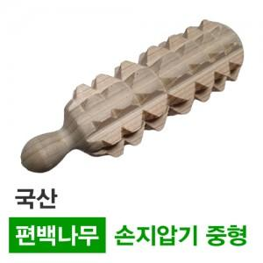

【상세/제작정보】 | 100% 국산 편백나무의 향을 느껴보세요.

【인쇄/포장옵션】 | 스티커 / OPP(비닐)

【공급단가】 | 수량 | 100~ | 300~ | 500~ | 1,000~ | 3,000~
*VAT별도 | 단가 | 3,100원 | 2,990원 | 2,870원 | 2,760원 | 2,690원

【상품 URL】 | https://www.synergygift.co.kr:443/src/goods_detail.php?gdno=30094

